Sheet1
怀庄系列酒产品价格表
价格 品牌 | 图片 | 代理 | 团购价 | 市场零售价 | 扫码价
怀庄黔竟酒红卡 | 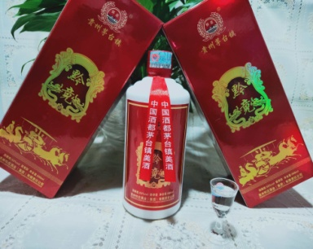 | 25 | 45 | 85 | 198
怀庄黔竟酒黑卡 | 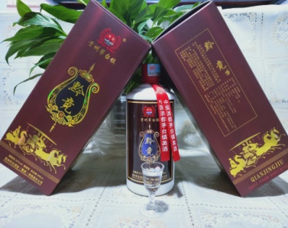 | 28 | 58 | 88 | 218
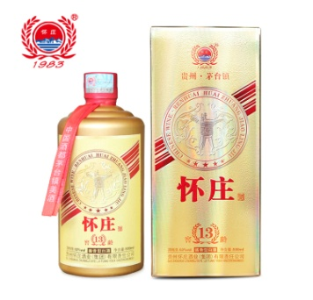 怀庄窖龄（13） |  | 30 | 60 | 90 | 238
怀庄窖龄（23） | 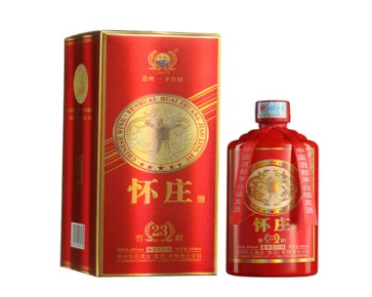 | 33 | 73 | 103 | 268
怀庄窖龄（33） |  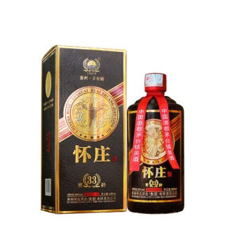 | 36 | 86 | 116 | 298
怀庄黔竞蓝卡 | 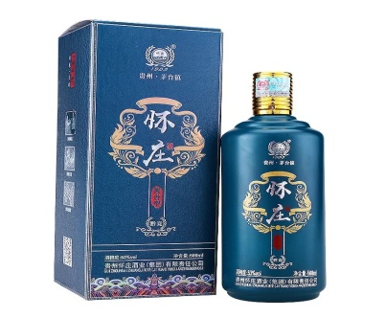 | 39 | 89 | 129 | 368
怀庄黔竟酒（生肖酒狗年） | 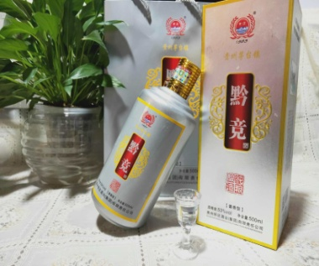 | 85 | 125 | 185 | 388
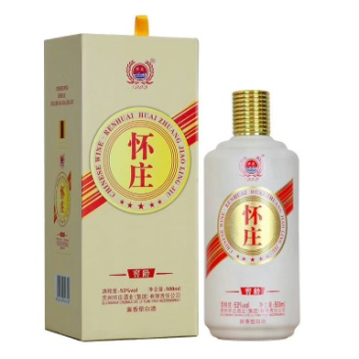 怀庄窖龄米白色 |  | 98 | 138 | 198 | 398
怀庄窖龄蓝色 | 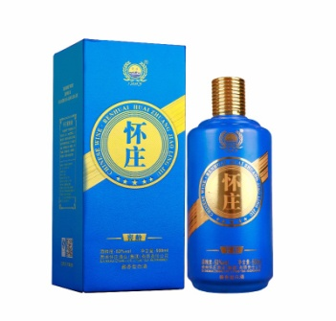 | 108 | 158 | 218 | 498
怀庄窖龄酱色 | 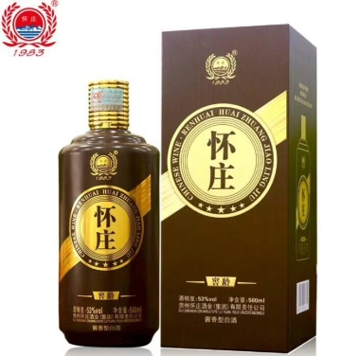 | 128 | 188 | 248 | 598
怀庄黔竞酒黄卡 | 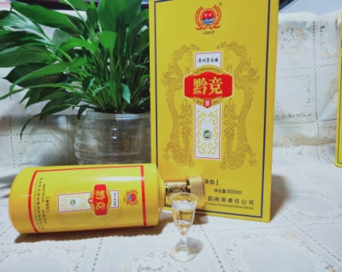 | 150 | 210 | 280 | 598
怀庄生肖猪年 | 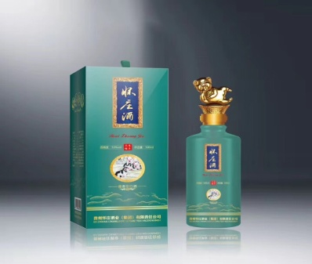 | 160 | 240 | 300 | 598
怀庄窖龄（70） | 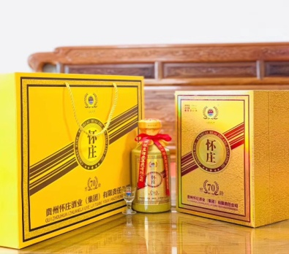 | 220 | 280 | 380 | 698
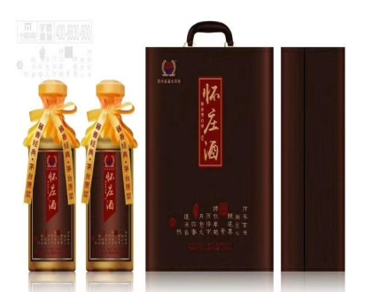 怀庄酒 |  | 属于内部用酒不流通市场 | 盒装打开旁边有陈果董事长签名 | 一箱3盒装 | 没有扫码价
中国韵 | 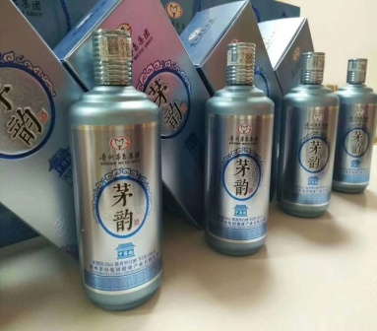 | 45 | 98 | 380 | 698
天成 | 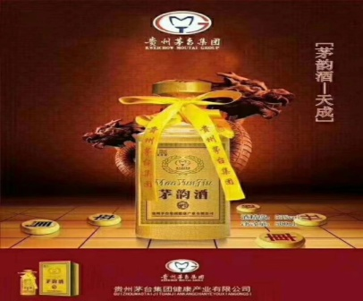 | 258 | 598 | 698 | 1588
天赐 |  | 98 | 158 | 480 | 598
天佑 |  | 158 | 278 | 580 | 998

